ppales grupos 2024
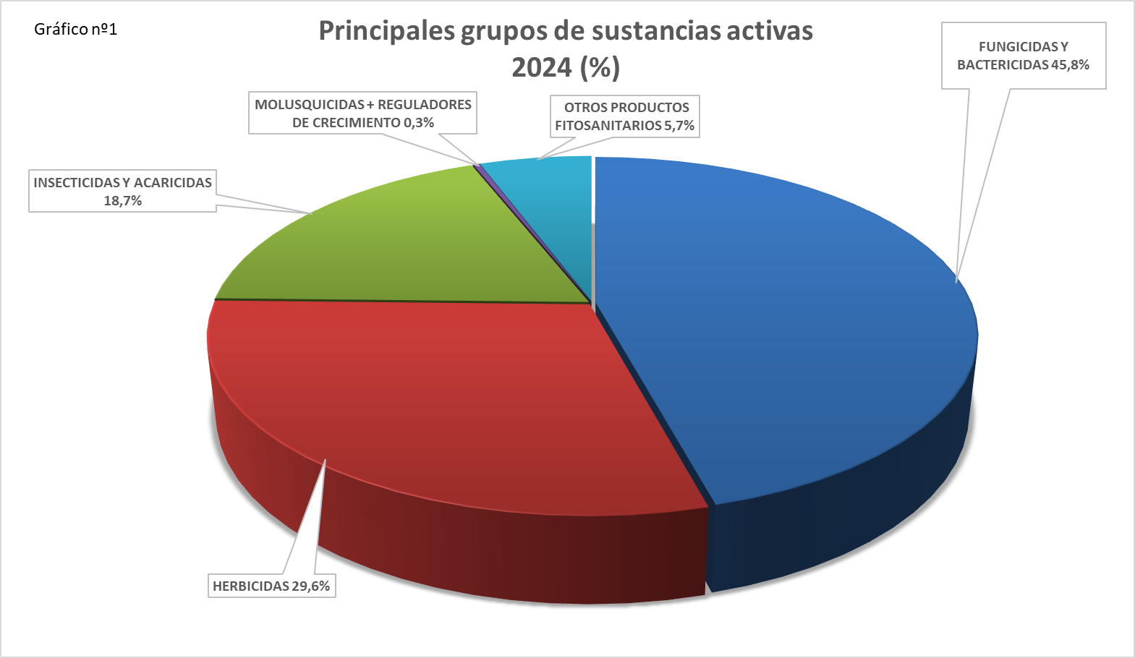

Comparativa 2024_2023
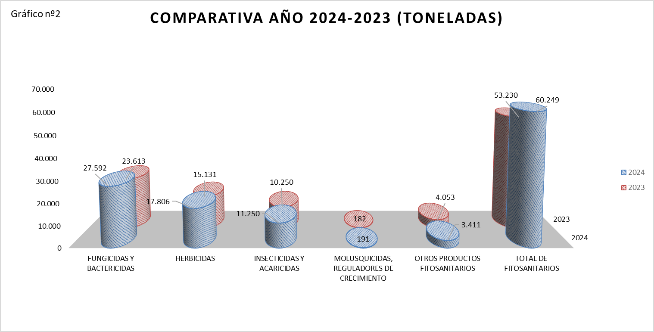

fungicidas bactericidas 2024
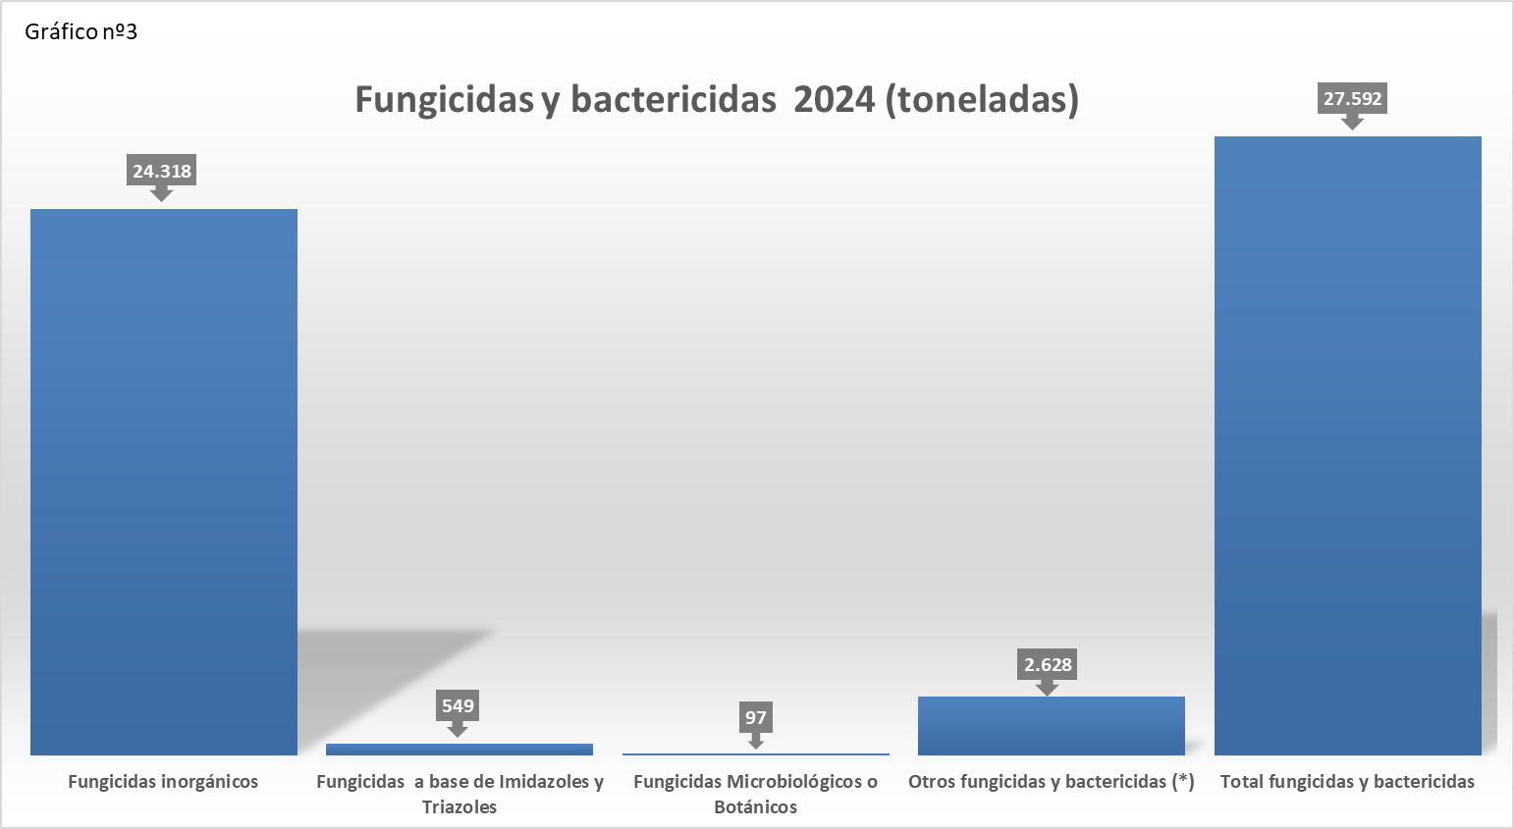

(*) Se incluyen, además, aquellas subcategorías que son confidenciales en base a la aplicación del principio de secreto estadístico previsto en la Ley 12/1989, de 9 de mayo, de la Función Estadística Pública y en el Reglamento (CE) 223/2009 del Parlamento Europeo y del Consejo, de 11 de marzo de 2009, relativo a la estadística europea. Se puede consultar la metodología acerca de la confidencialidad en la página web del MAPA, en el Informe de Calidad correspondiente a esta operación estadística.
https://www.mapa.gob.es/es/estadistica/temas/estadisticas-agrarias/agricultura/estadisticas-medios-produccion/fitosanitarios.aspx

herbicidas 2024
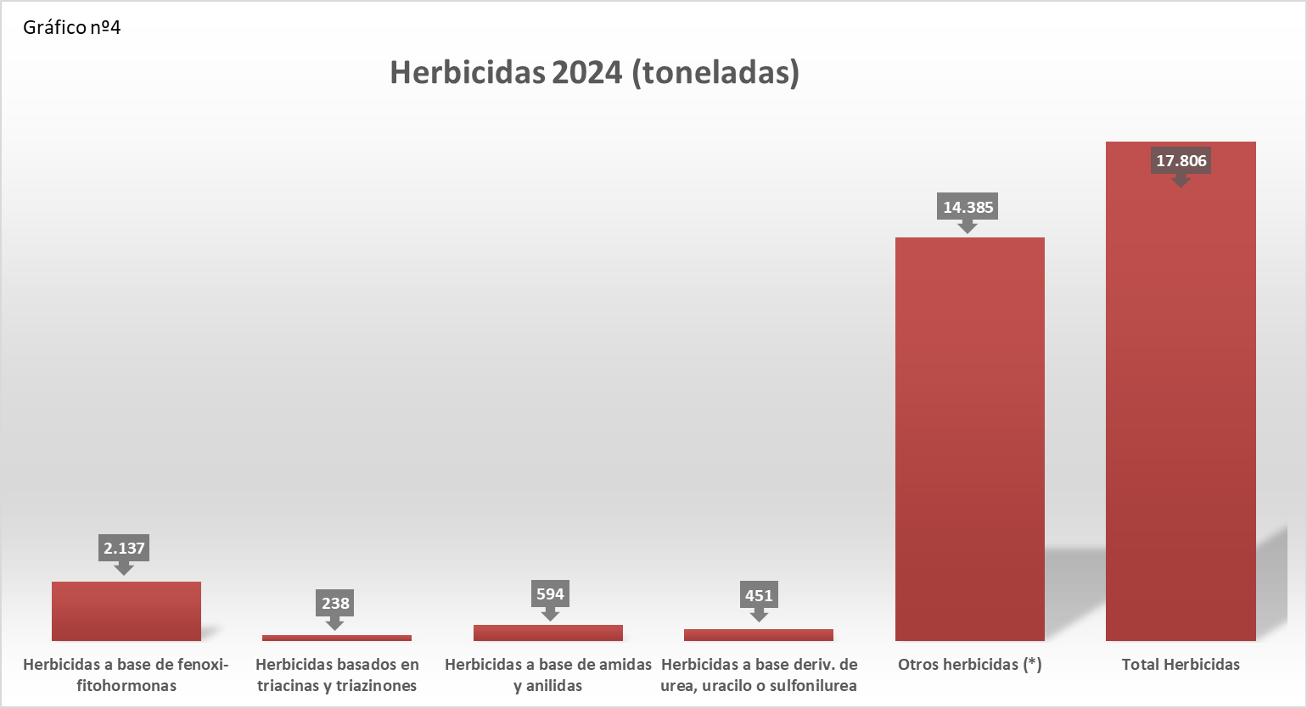

(*) Se incluyen, además, aquellas subcategorías que son confidenciales en base a la aplicación del principio de secreto estadístico previsto en la Ley 12/1989, de 9 de mayo, de la Función Estadística Pública y en el Reglamento (CE) 223/2009 del Parlamento Europeo y del Consejo, de 11 de marzo de 2009, relativo a la estadística europea. Se puede consultar la metodología acerca de la confidencialidad en la página web del MAPA, en el Informe de Calidad correspondiente a esta operación estadística.
https://www.mapa.gob.es/es/estadistica/temas/estadisticas-agrarias/agricultura/estadisticas-medios-produccion/fitosanitarios.aspx

insecticidas 2024
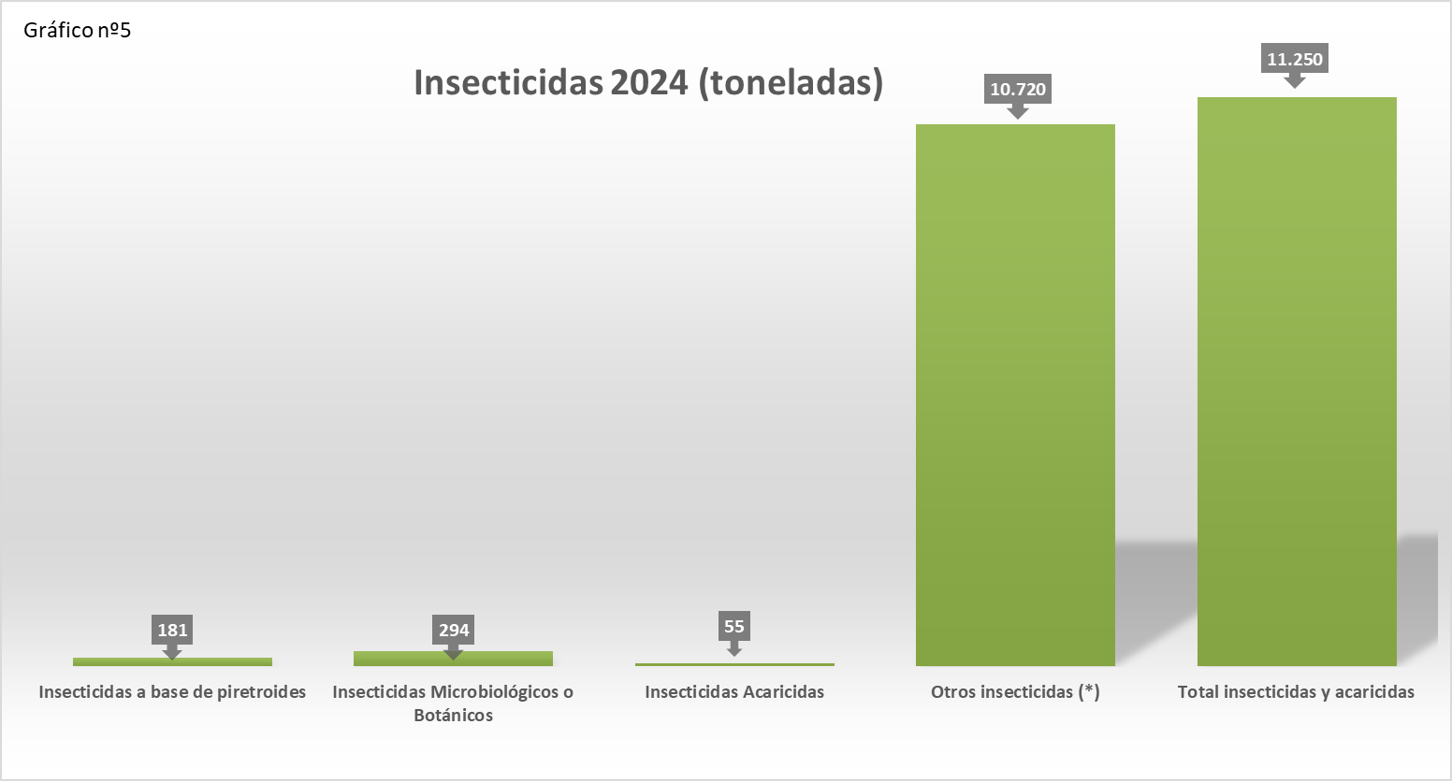

(*) Se incluyen, además, aquellas subcategorías que son confidenciales en base a la aplicación del principio de secreto estadístico previsto en la Ley 12/1989, de 9 de mayo, de la Función Estadística Pública y en el Reglamento (CE) 223/2009 del Parlamento Europeo y del Consejo, de 11 de marzo de 2009, relativo a la estadística europea. Se puede consultar la metodología acerca de la confidencialidad en la página web del MAPA, en el Informe de Calidad correspondiente a esta operación estadística.
https://www.mapa.gob.es/es/estadistica/temas/estadisticas-agrarias/agricultura/estadisticas-medios-produccion/fitosanitarios.aspx

molus reg cre y otros 2024
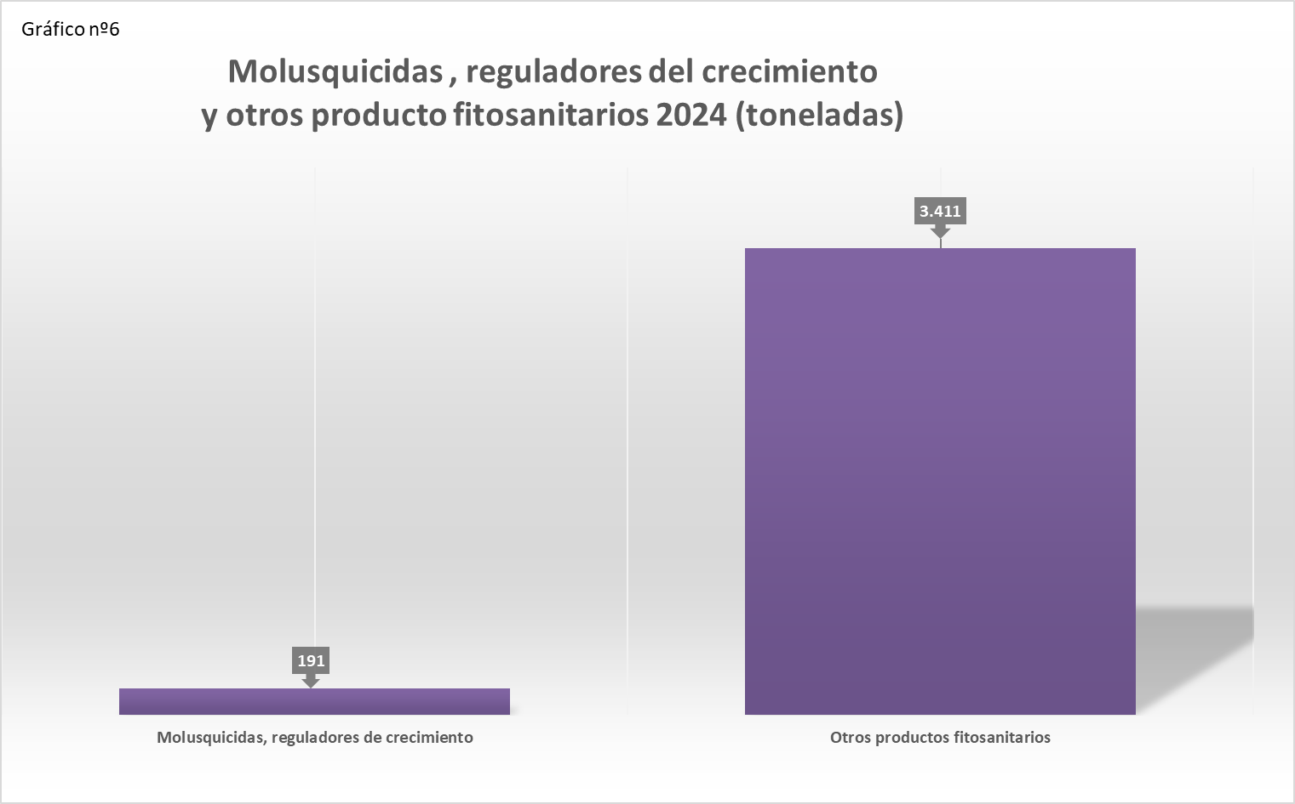

(*) Se incluyen, además, aquellas subcategorías que son confidenciales en base a la aplicación del principio de secreto estadístico previsto en la Ley 12/1989, de 9 de mayo, de la Función Estadística Pública y en el Reglamento (CE) 223/2009 del Parlamento Europeo y del Consejo, de 11 de marzo de 2009, relativo a la estadística europea. Se puede consultar la metodología acerca de la confidencialidad en la página web del MAPA, en el Informe de Calidad correspondiente a esta operación estadística.
https://www.mapa.gob.es/es/estadistica/temas/estadisticas-agrarias/agricultura/estadisticas-medios-produccion/fitosanitarios.aspx

